Лист1
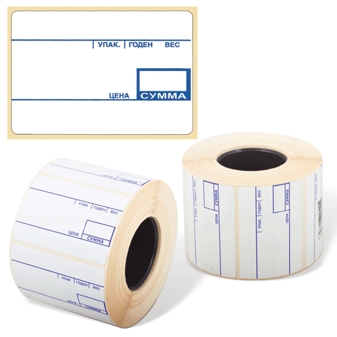
 | Самоклеящиеся этикетки в рулонах , без нанесения белые и со стандартным препринтом, на котором указана информация (упак., годен, вес, цена, сумма). Предназначены для использования в электронных весах и термопринтерах. |  |  |  | Цена с 1.11.2012 по 31.12.2012

 | Артикул ОфисКом | Наименование | Нанесение* | Этикеток в рулоне | Рулонов в коробке | Рулонов в спайке | Цена за 1 рулон
1 | 0305-002 | 20х30 (термоэтикетка) | без нанесения | 1800 | 56 | 28 | 54.30
2 | 0305-004 | 20х30 (термоэтикетка) | без нанесения | 1500 | 56 | 28 | 47.70
3 | 0305-005 | 58х30 (термоэтикетка) | без нанесения | 860 | 50 | 10 | 64.00
4 | 0305-006 | 58х30 (термоэтикетка) | без нанесения | 750 | 60 | 20 | 62.50
5 | 0305-008 | 58х40 (термоэтикетка) | без нанесения | 700 | 50 | 10 | 60.40
6 | 0305-009 | 58х40 (термоэтикетка) | с препринтом* | 580 | 50 | 10 | 67.00
7 | 0305-010 | 58х40 (термоэтикетка) | с препринтом* | 700 | 50 | 10 | 55.00
8 | 0305-011 | 58х40 (термоэтикетка) | с препринтом* | 580 | 60 | 20 | 66.00
9 | 0305-014 | 58х60 (термоэтикетка) | без нанесения | 500 | 50 | 10 | 63.90
10 | 0305-016 | 43х25 (термоэтикетка) | без нанесения | 1000 | 36 | 36 | 52.30
11 | 0305-021 | 58х40 (термоэтикетка) | без нанесения | 580 | 60 | 20 | 59.90
12 | 0305-023 | 58х40 (термоэтикетка) | с препринтом* | 600 | 50 | 10 | 61.60

 | * | Стандартный препринт содержит информацию: (упак., годен, вес, цена, сумма).

